상품제안서
굿즈 포토카드 | 상품코드: S42874

 |  |  |  |  |  |  | 02-713-8555 | www.synergygift.co.kr
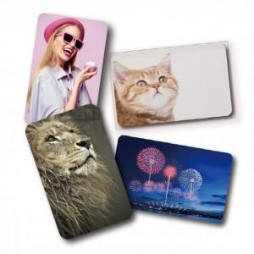

【상세/제작정보】 | <p><span style="font-size: 14pt;">* 100개 단위 주문가능합니다.</span></p>

【인쇄/포장옵션】 | 풀칼라 / OPP(비닐)

【공급단가】 | 수량 | 300~ | 1,000~ | 3,000~ | 10,000~ | 30,000~
*VAT별도 | 단가 | 955원 | 378원 | 353원 | 331원 | 302원

【상품 URL】 | https://www.synergygift.co.kr:443/src/goods_detail.php?gdno=42874

